상품제안서
RPET리유저블백컬러(사각) | 상품코드: F24736

 |  |  |  |  |  |  | 02-412-0044 | www.easy1.co.kr
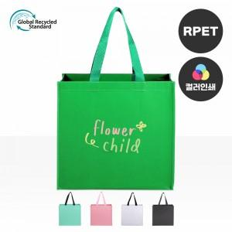

【상세/제작정보】 | ★1컬러,1개 구성입니다. ★발주전 색상재고 먼저 확인 부탁드립니다! ★인쇄 시안 내 빼다, 누끼가 있을 시 인쇄비가 추가될수 있으니 반드시 확인해주시기 바랍니다. ★제품의색상,인쇄색상은 화면과 다소 차이가 있을 수 있습니다. ★<span style="font-family: dotum; font-size: 13px; background-color: rgb(255, 255, 255);">컬러인쇄 별도문의</span>

【인쇄/포장옵션】 | 실크 / OPP(비닐)

【공급단가】 | 수량 | 200~ | 500~ | 1,000~ | 3,000~ | 5,000~
*VAT별도 | 단가 | 2,970원 | 2,860원 | 2,750원 | 2,640원 | 2,570원

【상품 URL】 | https://dev.easy1.co.kr:443/src/goods_detail.php?gdno=24736

